Требования к продукции
№п/п | Наименование | Ед. измерения | Требования к продукции | Визуализация | Потребность на 6 месяцев в шт.
Блок 1 "Стаканы и крышки"
1 | Стакан однослойный для горячих напитков с логотипом 100 мл | шт. | Стакан однослойный (глянцевая ВД-лакировка) с возможностью нанесения отрывного купона для проведения акций (33х24 мм +-1/2 мм) для горячих напитков. Технические хар-ки: объем 100 мл, вес 3,3 +/- 0,3 г, диаметр: 62,05 +/- 0,3мм, материал 100% бумага, высота 64 +/- 0,5 мм. Печать: полноцветная / пантон. | 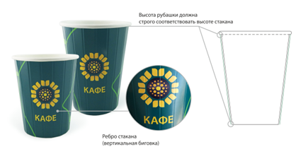 | 25,000
2 | Стакан бумажный с логотипом 200 мл двухслойный | шт. | Стакан двухслойный (глянцевая ВД-лакировка) с возможностью нанесения отрывного купона для проведения акций (33х24 мм +-1/2 мм) для горячих напитков. Технические хар-ки: объем 200 мл, вес 13,0 +/- 0,7 г, диаметр: 80,05 +/- 0,3мм, материал 100% бумага, высота 88 +/- 0,5 мм. Печать: полноцветная / пантон. |  | 3,000,000
3 | Стакан бумажный с логотипом 300 мл двухслойный | шт. | Стакан двухслойный ( глянцевая ВД-лакировка) с возможностью нанесения отрывного купона для проведения акций (33х24 мм +-1/2 мм) для горячих напитков. Технические хар-ки: объем 300 мл, вес 17,0 +/- 0,7 г, диаметр 89,5 +/- 0,3 мм, материал 100% бумага, высота 111 +/- 0,5 мм. Печать: полноцветная / пантон. |  | 1,200,000
4 | Стакан бумажный с логотипом 400 мл двухслойный | шт. | Стакан двухслойный ( глянцевая ВД-лакировка) с возможностью нанесения отрывного купона для проведения акций (33х24 мм +-1/2 мм) для горячих напитков. Технические хар-ки: объем 400 мл, вес 21,0 +/- 0,9 г, диаметр 89,5 + 0,25 мм / -0,1 мм, материал 100% бумага, высота 132 +/- 0,5 мм Печать: полноцветная / пантон. |  | 26,000
5 | Крышка к бумажному стакану диметр 80 мм | шт. | Крышка: высокая пластиковая с боковым отверстием или питейником для стаканов с горячими напитками. Технические хар-ки: к стаканам объемом 200 мл, диаметр 80 мм, материал полипропилен. Цвет: черный/белый | 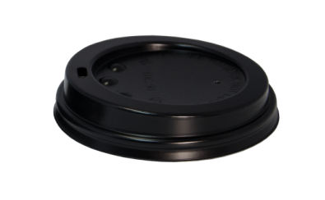 | 2,500,000
6 | Крышка к бумажному стакану диаметр 90 мм | шт. | Крышка: высокая пластиковая с боковым отверстием или питейником для стаканов с горячими напитками. Технические хар-ки: к стаканам объемом 300 и 400 мл, диаметр 90 мм, материал полипропилен. Цвет: черный/белый |  | 1,000,000
7 | Крышка для холодных напитков | шт. | диаметром 90 мм для холодных напитков с отверстием под трубочку. Цвет - белый. | 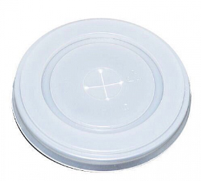 | 11,000

